入力フォーム
水道料金等口座振替自動払込利用申込書 記入シート (ゆうちょ銀行・三菱UFJ銀行はご利用いただけません。) |  |  |  |  |  |  |  |  | 下の空白欄に必要事項を入力後、印刷してください（ページ等指定不要）。 申込書３枚、約定１枚の計４枚印刷されます。金融機関へのお届出印を押印の上、１，２枚目を窓口に提出してください。自署が必要な場合があります。

お客様情報 | 記載日 | 令和 |  | 年 | 月 |  | 日 | 右の［▼］ボタンをクリックすると年月日が選べます。 |  |  | 「水道番号」「お客様番号」の調べ方

 | お客様番号 |  | － |  |  |  | お客様番号の調べ方は右をご覧ください。 |  |  |  | 「水道番号」は、玄関やドアの上部、郵便ポスト、水道メーターボックスの蓋、門柱などにシール（下図）が貼ってありますので、ご確認ください。

 | 前お客様番号※ |  | － |  |  |  | ※ | 尼崎市内の前ご使用場所で利用されていた預金口座を引き続きご利用になるときは、前ご利用場所のお客様番号をご記入ください。

 | 水道番号 |  | － |  |  |  | － |  |  | 水道番号の調べ方は右をご覧ください。一部［▼］ボタンをクリックして選びます。

 | ご使用場所 尼崎市 |  |  |  |  |  |  |  |  | 町名以降をご記入ください。 集合住宅等の建物名、部屋番号もご記入ください。 | メータ検針の際にお渡しする「ご使用水量のお知らせ」でも分かります。

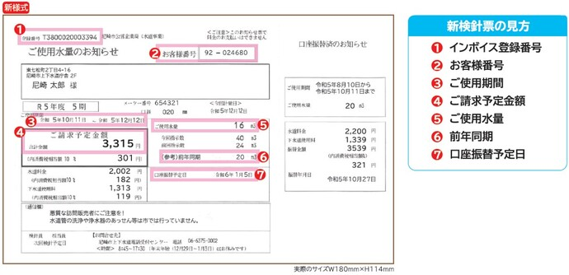
 | お客様名カナ

 | お客様名漢字 |  |  |  |  |  |  |  |  | 法人名・店名の場合は代表者名もご記入ください。

 | 電話 |  | － |  | －

 | 〒 |  | －

口座振替取扱い開始のお知らせ等発送先
 | 住所 |  |  |  |  |  |  |  |  | 上のご使用場所と異なる場合にご記入ください。 市町村名からご記入ください。 集合住宅等の建物名、部屋番号もご記入ください。

 | 電話番号 |  | － |  | －

ご指定口座(ゆうちょ銀行以外)
 | 金融機関名 | 選択してください |  |  |  |  |  |  | 右の［▼］ボタンをクリックすると金融機関名が選べます。

 | 支店コード(3桁)

 | 支店等名 |  |  |  |  |  | 本店営業部、○○支店、△△出張所等

 | 預金種別 |  |  |  |  | 右の［▼］ボタンをクリックすると預金種別が選べます。

 | 口座番号 |  |  |  | 通帳を確認して正確に入力してください。(最大７桁)

 | 口座名義人カナ |  |  |  |  |  |  |  |  | 取引されている金融機関にお届けの口座名義人名を入力してください。口座名義人が法人名等の場合は、金融機関にお届けの法人名、代表者肩書、代表者名を正確に入力してください。

 | 口座名義人漢字

 |  | 入力は以上です。

１／４枚目

２／４枚目

３／４枚目

４／４枚目

